Трубчатые радиаторы
Трубчатые радиаторы
Модель |  | H, мм | N, мм | Φ ΔT 50K 75/65/20˚C | Exp., n | Вес, кг | Кол-во секций, max | L max, мм | РЦ за элемент RAL 9016, Евро

2-трубчатый, T=65 мм | 2019 | 190 | 120 | 15 | 1.23 | 0.33 | 66 | 2970 | 16.36
 | 2026 | 260 | 190 | 20 | 1.25 | 0.42 | 66 | 2970 | 16.82
 | 2030 | 300 | 230 | 24 | 1.26 | 0.47 | 66 | 2970 | 17.11
 | 2035 | 350 | 280 | 28 | 1.31 | 0.53 | 66 | 2970 | 17.45
 | 2040 | 400 | 330 | 31 | 1.31 | 0.59 | 66 | 2970 | 17.60
 | 2045 | 450 | 380 | 35 | 1.31 | 0.65 | 66 | 2970 | 18.06
 | 2050 | 500 | 430 | 39 | 1.31 | 0.71 | 66 | 2970 | 18.55
 | 2055 | 550 | 480 | 42 | 1.31 | 0.77 | 66 | 2970 | 18.86
 | 2057 | 570 | 500 | 42 | 1.30 | 0.80 | 66 | 2970 | 19.39
 | 2060 | 600 | 530 | 46 | 1.31 | 0.83 | 66 | 2970 | 19.43
 | 2075 | 750 | 680 | 57 | 1.31 | 1.02 | 66 | 2970 | 20.22
 | 2090 | 900 | 830 | 67 | 1.31 | 1.20 | 66 | 2970 | 21.53
 | 2100 | 1000 | 930 | 74 | 1.32 | 1.32 | 66 | 2970 | 22.54
 | 2110 | 1100 | 1030 | 81 | 1.32 | 1.44 | 66 | 2970 | 23.42
 | 2120 | 1200 | 1130 | 88 | 1.32 | 1.56 | 66 | 2970 | 25.00
 | 2150 | 1500 | 1430 | 109 | 1.32 | 1.93 | 66 | 2970 | 31.97
 | 2180 | 1800 | 1730 | 130 | 1.32 | 2.29 | 66 | 2970 | 37.80
 | 2200 | 2000 | 1930 | 144 | 1.32 | 2.53 | 66 | 2970 | 42.30
 | 2220 | 2200 | 2130 | 158 | 1.32 | 2.78 | 42 | 1890 | 47.47
 | 2250 | 2500 | 2430 | 179 | 1.32 | 3.14 | 42 | 1890 | 52.64
 | 2280 | 2800 | 2730 | 200 | 1.33 | 3.50 | 42 | 1890 | 59.25
 | 2300 | 3000 | 2930 | 214 | 1.33 | 3.75 | 42 | 1890 | 63.29

3-трубчатый, T=105 мм | 3019 | 190 | 120 | 20 | 1.27 | 0.50 | 66 | 2970 | 17.46
 | 3026 | 260 | 190 | 28 | 1.31 | 0.63 | 66 | 2970 | 18.09
 | 3030 | 300 | 230 | 33 | 1.33 | 0.70 | 66 | 2970 | 18.57
 | 3035 | 350 | 280 | 38 | 1.36 | 0.79 | 66 | 2970 | 19.13
 | 3037 | 370 | 300 | 38 | 1.30 | 0.83 | 66 | 2970 | 19.74
 | 3040 | 400 | 330 | 43 | 1.36 | 0.88 | 66 | 2970 | 19.78
 | 3045 | 450 | 380 | 48 | 1.36 | 0.97 | 66 | 2970 | 20.27
 | 3050 | 500 | 430 | 53 | 1.36 | 1.06 | 66 | 2970 | 20.89
 | 3055 | 550 | 480 | 58 | 1.36 | 1.16 | 66 | 2970 | 21.50
 | 3057 | 570 | 500 | 58 | 1.30 | 1.19 | 66 | 2970 | 22.15
 | 3060 | 600 | 530 | 63 | 1.36 | 1.25 | 66 | 2970 | 22.17
 | 3075 | 750 | 680 | 78 | 1.36 | 1.52 | 66 | 2970 | 23.78
 | 3090 | 900 | 830 | 92 | 1.36 | 1.79 | 66 | 2970 | 25.60
 | 3100 | 1000 | 930 | 102 | 1.36 | 1.98 | 66 | 2970 | 26.83
 | 3110 | 1100 | 1030 | 111 | 1.35 | 2.16 | 66 | 2970 | 30.14
 | 3120 | 1200 | 1130 | 120 | 1.35 | 2.34 | 66 | 2970 | 35.24
 | 3150 | 1500 | 1430 | 147 | 1.35 | 2.89 | 66 | 2970 | 45.70
 | 3180 | 1800 | 1730 | 173 | 1.35 | 3.43 | 66 | 2970 | 56.37
 | 3200 | 2000 | 1930 | 190 | 1.34 | 3.80 | 59 | 2655 | 60.42
 | 3220 | 2200 | 2130 | 207 | 1.34 | 4.16 | 59 | 2655 | 68.79
 | 3250 | 2500 | 2430 | 231 | 1.34 | 4.71 | 30 | 1350 | 77.16
 | 3280 | 2800 | 2730 | 255 | 1.34 | 5.25 | 30 | 1350 | 85.95
 | 3300 | 3000 | 2930 | 270 | 1.33 | 5.62 | 30 | 1350 | 93.03

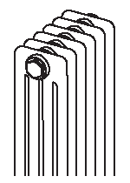
4-трубчатый, T=145 мм | 4019 | 190 | 120 | 27 | 1.25 | 0.66 | 66 | 2970 | 19.78
 | 4026 | 260 | 190 | 36 | 1.30 | 0.84 | 66 | 2970 | 20.19
 | 4030 | 300 | 230 | 43 | 1.33 | 0.93 | 66 | 2970 | 20.55
 | 4035 | 350 | 280 | 49 | 1.35 | 1.06 | 66 | 2970 | 21.26
 | 4040 | 400 | 330 | 56 | 1.35 | 1.18 | 66 | 2970 | 21.68
 | 4045 | 450 | 380 | 62 | 1.35 | 1.30 | 66 | 2970 | 22.58
 | 4050 | 500 | 430 | 69 | 1.35 | 1.42 | 66 | 2970 | 23.26
 | 4055 | 550 | 480 | 75 | 1.35 | 1.54 | 66 | 2970 | 24.28
 | 4060 | 600 | 530 | 81 | 1.35 | 1.66 | 66 | 2970 | 25.09
 | 4075 | 750 | 680 | 100 | 1.35 | 2.03 | 66 | 2970 | 28.50
 | 4090 | 900 | 830 | 117 | 1.35 | 2.39 | 66 | 2970 | 32.86
 | 4100 | 1000 | 930 | 129 | 1.35 | 2.63 | 66 | 2970 | 35.51
 | 4110 | 1100 | 1030 | 141 | 1.35 | 2.88 | 66 | 2970 | 39.24
 | 4120 | 1200 | 1130 | 152 | 1.35 | 3.12 | 66 | 2970 | 44.34
 | 4150 | 1500 | 1430 | 186 | 1.35 | 3.85 | 54 | 2430 | 59.73
 | 4180 | 1800 | 1730 | 219 | 1.34 | 4.58 | 54 | 2430 | 71.78
 | 4200 | 2000 | 1930 | 241 | 1.34 | 5.06 | 44 | 1980 | 79.48
 | 4220 | 2200 | 2130 | 262 | 1.34 | 5.55 | 44 | 1980 | 89.31
 | 4250 | 2500 | 2430 | 293 | 1.34 | 6.27 | 30 | 1350 | 99.25
 | 4280 | 2800 | 2730 | 323 | 1.34 | 7.00 | 30 | 1350 | 112.31
 | 4300 | 3000 | 2930 | 343 | 1.34 | 7.49 | 30 | 1350 | 120.24

5-трубчатый, T=185мм | 5018 | 180 | 110 | 32 | 1.29 | 0.89 | 66 | 2970 | 24.48
 | 5026 | 260 | 190 | 45 | 1.33 | 1.11 | 66 | 2970 | 24.61
 | 5030 | 300 | 230 | 53 | 1.36 | 1.23 | 66 | 2970 | 24.56
 | 5035 | 350 | 280 | 61 | 1.39 | 1.38 | 66 | 2970 | 25.05
 | 5040 | 400 | 330 | 69 | 1.39 | 1.53 | 66 | 2970 | 25.83
 | 5045 | 450 | 380 | 77 | 1.39 | 1.68 | 66 | 2970 | 26.98
 | 5050 | 500 | 430 | 85 | 1.39 | 1.83 | 66 | 2970 | 27.51
 | 5055 | 550 | 480 | 93 | 1.39 | 1.99 | 66 | 2970 | 28.50
 | 5060 | 600 | 530 | 100 | 1.39 | 2.14 | 66 | 2970 | 29.80
 | 5075 | 750 | 680 | 123 | 1.39 | 2.59 | 66 | 2970 | 34.30
 | 5090 | 900 | 830 | 144 | 1.39 | 3.05 | 66 | 2970 | 38.90
 | 5100 | 1000 | 930 | 158 | 1.38 | 3.35 | 66 | 2970 | 41.47
 | 5110 | 1100 | 1030 | 172 | 1.38 | 3.65 | 44 | 1980 | 48.11
 | 5120 | 1200 | 1130 | 186 | 1.38 | 3.96 | 44 | 1980 | 55.68
 | 5150 | 1500 | 1430 | 225 | 1.37 | 4.87 | 30 | 1350 | 74.78
 | 5180 | 1800 | 1730 | 263 | 1.37 | 5.78 | 30 | 1350 | 87.98
 | 5200 | 2000 | 1930 | 287 | 1.37 | 6.38 | 30 | 1350 | 97.28
 | 5220 | 2200 | 2130 | 310 | 1.36 | 6.99 | 30 | 1350 | 109.38
 | 5250 | 2500 | 2430 | 343 | 1.36 | 7.90 | 30 | 1350 | 121.38
 | 5280 | 2800 | 2730 | 374 | 1.35 | 8.81 | 26 | 1170 | 134.97
 | 5300 | 3000 | 2930 | 394 | 1.35 | 9.42 | 26 | 1170 | 144.46

6-трубчатый, T=225 мм | 6018 | 180 | 110 | 39 | 1.31 | 1.08 | 66 | 2970 | 28.33
 | 6026 | 260 | 190 | 53 | 1.36 | 1.34 | 66 | 2970 | 28.64
 | 6030 | 300 | 230 | 62 | 1.39 | 1.49 | 66 | 2970 | 28.68
 | 6035 | 350 | 280 | 72 | 1.41 | 1.67 | 66 | 2970 | 29.49
 | 6040 | 400 | 330 | 81 | 1.41 | 1.85 | 66 | 2970 | 30.38
 | 6045 | 450 | 380 | 90 | 1.41 | 2.03 | 66 | 2970 | 31.53
 | 6050 | 500 | 430 | 99 | 1.41 | 2.21 | 66 | 2970 | 32.35
 | 6055 | 550 | 480 | 108 | 1.41 | 2.40 | 66 | 2970 | 33.87
 | 6060 | 600 | 530 | 117 | 1.41 | 2.58 | 66 | 2970 | 35.12
 | 6075 | 750 | 680 | 143 | 1.40 | 3.12 | 66 | 2970 | 40.03
 | 6090 | 900 | 830 | 168 | 1.40 | 3.67 | 66 | 2970 | 45.04
 | 6100 | 1000 | 930 | 185 | 1.40 | 4.03 | 58 | 2610 | 48.56
 | 6110 | 1100 | 1030 | 201 | 1.40 | 4.40 | 44 | 1980 | 57.25
 | 6120 | 1200 | 1130 | 217 | 1.40 | 4.76 | 44 | 1980 | 64.86
 | 6150 | 1500 | 1430 | 264 | 1.40 | 5.85 | 30 | 1350 | 89.08
 | 6180 | 1800 | 1730 | 309 | 1.39 | 6.95 | 30 | 1350 | 104.49
 | 6200 | 2000 | 1930 | 339 | 1.39 | 7.67 | 30 | 1350 | 115.19
 | 6220 | 2200 | 2130 | 367 | 1.39 | 8.40 | 22 | 990 | 129.77
 | 6250 | 2500 | 2430 | 408 | 1.39 | 9.49 | 22 | 990 | 144.46
 | 6280 | 2800 | 2730 | 448 | 1.38 | 10.59 | 22 | 990 | 162.24
 | 6300 | 3000 | 2930 | 474 | 1.38 | 11.31 | 22 | 990 | 172.75

Трубчатые SANO-радиаторы
Трубчатые SANO-радиаторы
Модель |  | H, мм | N, мм | Φ ΔT 50K 75/65/20˚C | Exp., n | Вес, кг | Кол-во секций, max | L max, мм | РЦ за элемент RAL 9016, Евро

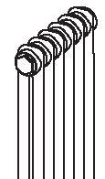
2-трубчатый, T=65 мм | M2026 | 260 | 190 | 25 | 1.25 | 0.42 | 46 | 2970 | 43.01
 | M2030 | 300 | 230 | 28 | 1.26 | 0.47 | 46 | 2970 | 43.38
 | M2035 | 350 | 280 | 32 | 1.31 | 0.53 | 46 | 2970 | 43.46
 | M2040 | 400 | 330 | 36 | 1.31 | 0.59 | 46 | 2970 | 43.87
 | M2045 | 450 | 380 | 39 | 1.31 | 0.65 | 46 | 2970 | 44.20
 | M2050 | 500 | 430 | 43 | 1.31 | 0.71 | 46 | 2970 | 44.93
 | M2055 | 550 | 480 | 47 | 1.31 | 0.77 | 46 | 2970 | 45.69
 | M2060 | 600 | 530 | 50 | 1.31 | 0.83 | 46 | 2970 | 46.15
 | M2075 | 750 | 680 | 61 | 1.31 | 1.02 | 46 | 2970 | 48.61
 | M2090 | 900 | 830 | 72 | 1.31 | 1.20 | 46 | 2970 | 66.82
 | M2100 | 1000 | 930 | 79 | 1.32 | 1.32 | 46 | 2970 | 67.95
 | M2110 | 1100 | 1030 | 87 | 1.32 | 1.44 | 46 | 2970 | 70.36
 | M2120 | 1200 | 1130 | 94 | 1.32 | 1.56 | 46 | 2970 | 72.85
 | M2150 | 1500 | 1430 | 117 | 1.32 | 1.93 | 46 | 2970 | 81.52
 | M2180 | 1800 | 1730 | 141 | 1.32 | 2.29 | 46 | 2970 | 88.90
 | M2200 | 2000 | 1930 | 157 | 1.32 | 2.53 | 46 | 2970 | 95.13
 | M2220 | 2200 | 2130 | 175 | 1.32 | 2.78 | 30 | 1930 | 101.64
 | M2250 | 2500 | 2430 | 201 | 1.32 | 3.14 | 30 | 1930 | 108.21
 | M2280 | 2800 | 2730 | 230 | 1.33 | 3.50 | 30 | 1930 | 116.68
 | M2300 | 3000 | 2930 | 250 | 1.33 | 3.75 | 30 | 1930 | 121.76

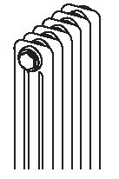
3-трубчатый, T=105 мм | M3026 | 260 | 190 | 33 | 1.31 | 0.63 | 46 | 2970 | 48.83
 | M3030 | 300 | 230 | 37 | 1.33 | 0.70 | 46 | 2970 | 49.15
 | M3035 | 350 | 280 | 43 | 1.36 | 0.79 | 46 | 2970 | 49.31
 | M3040 | 400 | 330 | 48 | 1.36 | 0.88 | 46 | 2970 | 49.55
 | M3045 | 450 | 380 | 54 | 1.36 | 0.97 | 46 | 2970 | 49.72
 | M3050 | 500 | 430 | 59 | 1.36 | 1.06 | 46 | 2970 | 50.27
 | M3055 | 550 | 480 | 65 | 1.36 | 1.16 | 46 | 2970 | 51.07
 | M3060 | 600 | 530 | 70 | 1.36 | 1.25 | 46 | 2970 | 52.31
 | M3075 | 750 | 680 | 86 | 1.36 | 1.52 | 46 | 2970 | 55.32
 | M3090 | 900 | 830 | 101 | 1.36 | 1.79 | 46 | 2970 | 76.88
 | M3100 | 1000 | 930 | 111 | 1.36 | 1.98 | 46 | 2970 | 79.32
 | M3110 | 1100 | 1030 | 122 | 1.35 | 2.16 | 46 | 2970 | 83.80
 | M3120 | 1200 | 1130 | 132 | 1.35 | 2.34 | 46 | 2970 | 90.26
 | M3150 | 1500 | 1430 | 163 | 1.35 | 2.89 | 46 | 2970 | 103.44
 | M3180 | 1800 | 1730 | 193 | 1.35 | 3.43 | 46 | 2970 | 117.00
 | M3200 | 2000 | 1930 | 214 | 1.34 | 3.80 | 46 | 2970 | 122.80
 | M3220 | 2200 | 2130 | 235 | 1.34 | 4.16 | 30 | 1930 | 133.39
 | M3250 | 2500 | 2430 | 266 | 1.34 | 4.71 | 30 | 1930 | 143.99
 | M3280 | 2800 | 2730 | 297 | 1.34 | 5.25 | 30 | 1930 | 155.25
 | M3300 | 3000 | 2930 | 318 | 1.33 | 5.62 | 30 | 1930 | 164.09

4-трубчатый, T=145 мм | M4026 | 260 | 190 | 42 | 1.30 | 0.84 | 46 | 2970 | 53.56
 | M4030 | 300 | 230 | 48 | 1.33 | 0.93 | 46 | 2970 | 54.34
 | M4035 | 350 | 280 | 55 | 1.35 | 1.06 | 46 | 2970 | 55.17
 | M4040 | 400 | 330 | 62 | 1.35 | 1.18 | 46 | 2970 | 55.89
 | M4045 | 450 | 380 | 69 | 1.35 | 1.30 | 46 | 2970 | 56.77
 | M4050 | 500 | 430 | 76 | 1.35 | 1.42 | 46 | 2970 | 58.02
 | M4055 | 550 | 480 | 83 | 1.35 | 1.54 | 46 | 2970 | 59.23
 | M4060 | 600 | 530 | 90 | 1.35 | 1.66 | 46 | 2970 | 60.47
 | M4075 | 750 | 680 | 111 | 1.35 | 2.03 | 46 | 2970 | 64.69
 | M4090 | 900 | 830 | 131 | 1.35 | 2.39 | 46 | 2970 | 91.26
 | M4100 | 1000 | 930 | 144 | 1.35 | 2.63 | 46 | 2970 | 94.67
 | M4110 | 1100 | 1030 | 157 | 1.35 | 2.88 | 46 | 2970 | 99.57
 | M4120 | 1200 | 1130 | 170 | 1.35 | 3.12 | 46 | 2970 | 106.03
 | M4150 | 1500 | 1430 | 208 | 1.35 | 3.85 | 46 | 2970 | 125.43
 | M4180 | 1800 | 1730 | 246 | 1.34 | 4.58 | 46 | 2970 | 140.62
 | M4200 | 2000 | 1930 | 270 | 1.34 | 5.06 | 46 | 2970 | 151.32
 | M4220 | 2200 | 2130 | 295 | 1.34 | 5.55 | 30 | 1930 | 163.87
 | M4250 | 2500 | 2430 | 331 | 1.34 | 6.27 | 30 | 1930 | 176.52
 | M4280 | 2800 | 2730 | 366 | 1.34 | 7.00 | 30 | 1930 | 193.06
 | M4300 | 3000 | 2930 | 390 | 1.34 | 7.49 | 30 | 1930 | 203.08

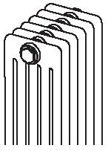
5-трубчатый, T=185мм | M5026 | 260 | 190 | 51 | 1.33 | 1.11 | 46 | 2970 | 60.28
 | M5030 | 300 | 230 | 58 | 1.36 | 1.23 | 46 | 2970 | 60.62
 | M5035 | 350 | 280 | 67 | 1.39 | 1.38 | 46 | 2970 | 61.49
 | M5040 | 400 | 330 | 76 | 1.39 | 1.53 | 46 | 2970 | 62.21
 | M5045 | 450 | 380 | 84 | 1.39 | 1.68 | 46 | 2970 | 63.28
 | M5050 | 500 | 430 | 93 | 1.39 | 1.83 | 46 | 2970 | 64.36
 | M5055 | 550 | 480 | 101 | 1.39 | 1.99 | 46 | 2970 | 65.58
 | M5060 | 600 | 530 | 110 | 1.39 | 2.14 | 46 | 2970 | 67.01
 | M5075 | 750 | 680 | 135 | 1.39 | 2.59 | 46 | 2970 | 72.85
 | M5090 | 900 | 830 | 160 | 1.39 | 3.05 | 46 | 2970 | 101.36
 | M5100 | 1000 | 930 | 176 | 1.38 | 3.35 | 46 | 2970 | 104.93
 | M5110 | 1100 | 1030 | 192 | 1.38 | 3.65 | 46 | 2970 | 113.15
 | M5120 | 1200 | 1130 | 209 | 1.38 | 3.96 | 46 | 2970 | 122.51
 | M5150 | 1500 | 1430 | 257 | 1.37 | 4.87 | 46 | 2970 | 146.82
 | M5180 | 1800 | 1730 | 305 | 1.37 | 5.78 | 38 | 2450 | 164.44
 | M5200 | 2000 | 1930 | 337 | 1.37 | 6.38 | 38 | 2450 | 177.41
 | M5220 | 2200 | 2130 | 369 | 1.36 | 6.99 | 30 | 1930 | 192.61
 | M5250 | 2500 | 2430 | 417 | 1.36 | 7.90 | 30 | 1930 | 207.87
 | M5280 | 2800 | 2730 | 466 | 1.35 | 8.81 | 26 | 1670 | 225.17
 | M5300 | 3000 | 2930 | 498 | 1.35 | 9.42 | 26 | 1670 | 237.18

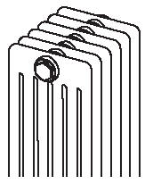
6-трубчатый, T=225 мм | M6026 | 260 | 190 | 61 | 1.36 | 1.34 | 46 | 2970 | 67.01
 | M6030 | 300 | 230 | 70 | 1.39 | 1.49 | 46 | 2970 | 67.34
 | M6035 | 350 | 280 | 81 | 1.41 | 1.67 | 46 | 2970 | 68.44
 | M6040 | 400 | 330 | 91 | 1.41 | 1.85 | 46 | 2970 | 69.64
 | M6045 | 450 | 380 | 102 | 1.41 | 2.03 | 46 | 2970 | 70.54
 | M6050 | 500 | 430 | 112 | 1.41 | 2.21 | 46 | 2970 | 71.77
 | M6055 | 550 | 480 | 123 | 1.41 | 2.40 | 46 | 2970 | 73.56
 | M6060 | 600 | 530 | 133 | 1.41 | 2.58 | 46 | 2970 | 75.16
 | M6075 | 750 | 680 | 163 | 1.40 | 3.12 | 46 | 2970 | 81.52
 | M6090 | 900 | 830 | 193 | 1.40 | 3.67 | 46 | 2970 | 113.96
 | M6100 | 1000 | 930 | 212 | 1.40 | 4.03 | 46 | 2970 | 118.54
 | M6110 | 1100 | 1030 | 232 | 1.40 | 4.40 | 46 | 2970 | 129.40
 | M6120 | 1200 | 1130 | 251 | 1.40 | 4.76 | 46 | 2970 | 138.74
 | M6150 | 1500 | 1430 | 307 | 1.40 | 5.85 | 42 | 2710 | 169.09
 | M6180 | 1800 | 1730 | 361 | 1.39 | 6.95 | 32 | 2060 | 190.07
 | M6200 | 2000 | 1930 | 397 | 1.39 | 7.67 | 32 | 2060 | 205.01
 | M6220 | 2200 | 2130 | 432 | 1.39 | 8.40 | 26 | 1670 | 223.66
 | M6250 | 2500 | 2430 | 483 | 1.39 | 9.49 | 26 | 1670 | 242.19
 | M6280 | 2800 | 2730 | 533 | 1.38 | 10.59 | 21 | 1345 | 264.66
 | M6300 | 3000 | 2930 | 566 | 1.38 | 11.31 | 21 | 1345 | 278.01

Специальное исполнение
Трубчатые радиаторы |  |  | Специальное исполнение
Вид дополнительных возможностей |  |  |  |  |  | Наценка

Повышенное давление
Давление 16 атм. |  |  |  |  |  | давление | € 223.80

Наружная резьба 3/4"для нижнего подключения
3/4" НР |  |  |  |  |  | 3/4" НР | € 11.47

Встроенная трубка
Кол-во трубок | Трубка необходима при длине радиатора:
 | кол-во эл. | мм
2-х трубчатый | 85.00 | 3825
3-х трубчатый | 83.00 | 3735 |  |  |  | Встроенная трубка | € 116.95
4-х трубчатый | 80.00 | 3600
5-х трубчатый | 70.00 | 3150
6-х трубчатый | 60.00 | 2700
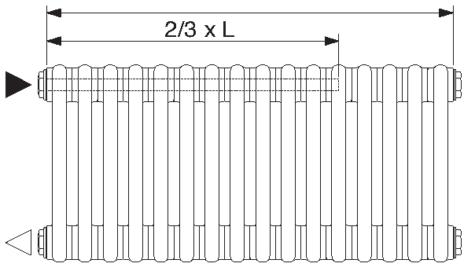

Нестандартная высота
Расчет стоимости радиатора производится от следующей стандартной высоты, указанной в каталоге |  |  |  |  |  | наценка 25%

Покраска в цвета RAL
Цвет Кат. 1 |  |  |  |  |  | наценка 20% к базовой стоимости
Цвет Кат. 2 |  |  |  |  |  | наценка 30% к базовой стоимости

Оцинкованное исполнение
Оцинковка без покраски, Zn |  |  |  |  |  |  | € 14.24
Оцинковка + покраска RAL 9016 |  |  |  |  |  | наценка 5% к базовой стоимости+ 14,24 € за каждый килограмм веса радиатора
Оцинковка + покраска в другие цвета RAL |  |  |  |  |  | наценка к базовой стоимости 20% ( или 30%) за цвет + 14,24 € за каждый килограмм веса радиатора
Доступные для оцинковки цвета RAL |  |  |  |  |  | RAL 9016 | RAL 7004 | RAL 9002
 |  |  |  |  |  | RAL 1023 | RAL 7016 | RAL 9003
 |  |  |  |  |  | RAL 2003 | RAL 7035 | RAL 9005
 |  |  |  |  |  | RAL 5010 | RAL 7036 | RAL 9006
 |  |  |  |  |  | RAL 6003 | RAL 7038 | RAL 9010
 |  |  |  |  |  | RAL 6019 | RAL 9001

Полукруглое исполнение (R-шаблон)
Модель | Минимальный возможный радиус
 | T, мм | R min, мм
2-х трубчатый | 65.00 | 400
3-х трубчатый | 105.00 | 650 |  |  |  | базовая стоимость х 3
4-х трубчатый | 145.00 | 750
5-х трубчатый | 185.00 | 900
6-х трубчатый | 225.00 | 1000

Приварные ноги
Вид ног | Высота ног, мм | Код заказа |  |  |  | Евро /шт

 | 150.00 | RF |  |  |  |  | € 69.15

 | 150 - 210 | RV |  |  |  |  | € 92.54

 | 140.00 | FU |  |  |  |  | € 43.73
 |  |  |  |  |  | *нестандартная высота - наценка 25%

Необходимое кол-во ног в зависимости от модели, длины и высоты радиатора |  | Модель |  | 2-х трубчатый | 3-х трубчатый | 4-х трубчатый | 5-и трубчатый | 6-и трубчатый
 | Высота | Длина, секц. |  | Ноги, шт | Ноги, шт | Ноги, шт | Ноги, шт | Ноги, шт
 | > 190-750 | до 25 |  | 2.0 | 2.0 | 2.0 | 2.0 | 2.0
 |  | 26-45 |  | 3.0 | 3.0 | 3.0 | 4.0 | 4.0
 |  | 46-65 |  | 4.0 | 4.0 | 4.0 | 5.0 | 5.0
 |  | 66-85 |  | 5.0 | 5.0 | 5.0 | - | -
 | > 900-2000 | до 25 |  | 2.0 | 2.0 | 2.0 | 3.0 | 3.0
 |  | 26-45 |  | 3.0 | 3.0 | 3.0 | 4.0 | -
 | > 2200-3000 | до 25 |  | 2.0 | 2.0 | 2.0 | 3.0 | (до 20) 3

Подводка
Трубчатые радиаторы Подводка
Вид подключения | Код подключения | РРЦ, Евро | Схема

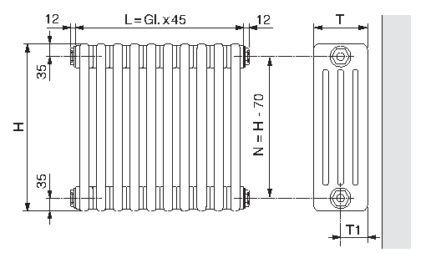
 | N12 3/4 | -
 | N34 3/4 | -
 | N14 3/4 | -
 | N32 3/4 | -
 | N24 3/4 | 13.98
 | N42 3/4 | 13.98
 | N13 3/4 | 33.66
 | N31 3/4 | 33.66
 | N23 3/4 | 33.66
 | N41 3/4 | 33.66

 | N68 1/2 | 71.58
 | N86 1/2 | 71.58
 | N57 1/2 | 98.53
 | N75 1/2 | 98.53
 | N58 1/2 | 71.58
 | N76 1/2 | 71.58
 | N67 1/2 | 98.53
 | N85 1/2 | 98.53

 | N69 1/2 | 71.58
 | N89 1/2 | 71.58

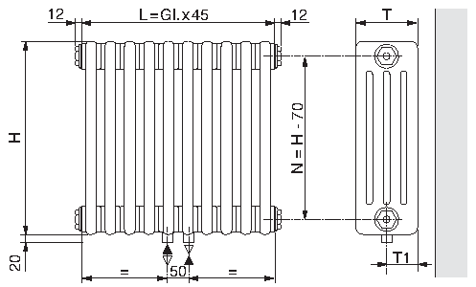
 | N96 1/2 | 98.53
 | N98 1/2 | 98.53

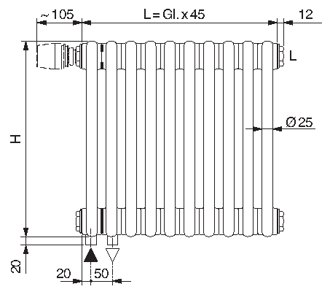
 | N69 твв | 153.14
 | N89 твв | 153.14

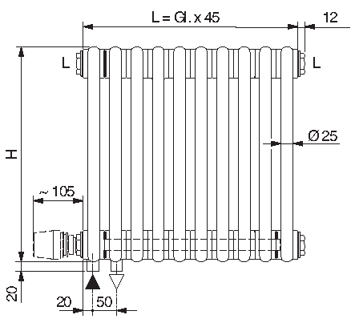
 | N69 твн | 215.21
 | N89 твн | 215.21

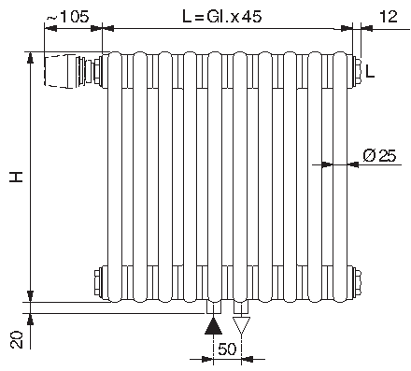
 | N96 твв | 223.98
 | N98 твв | 223.98

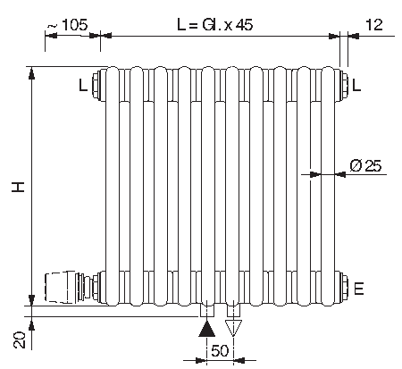
 | N96 твн | 342.83
 | N98 твн | 342.83

 | N68 твв | 188.14

Color Chart
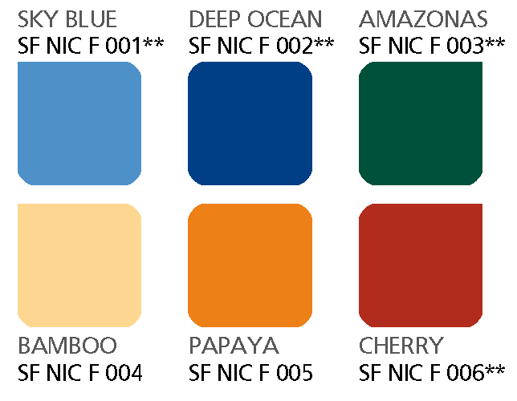
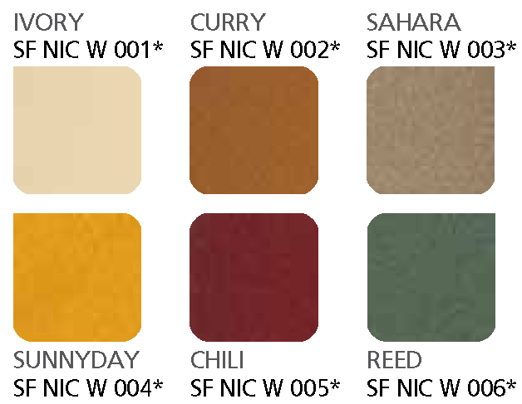
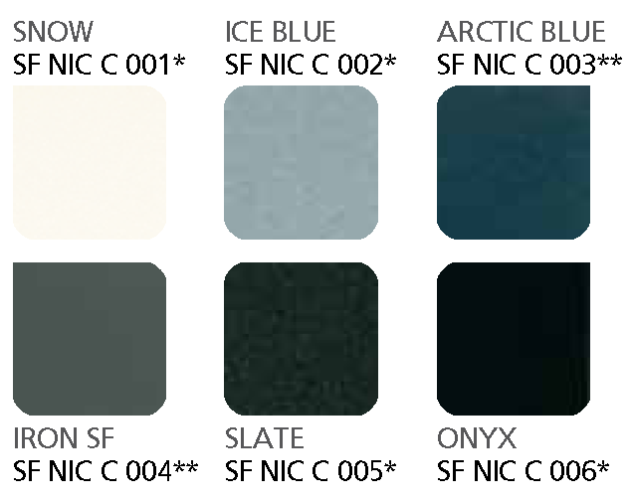
Трубчатые радиаторы Color Chart

Категория 1
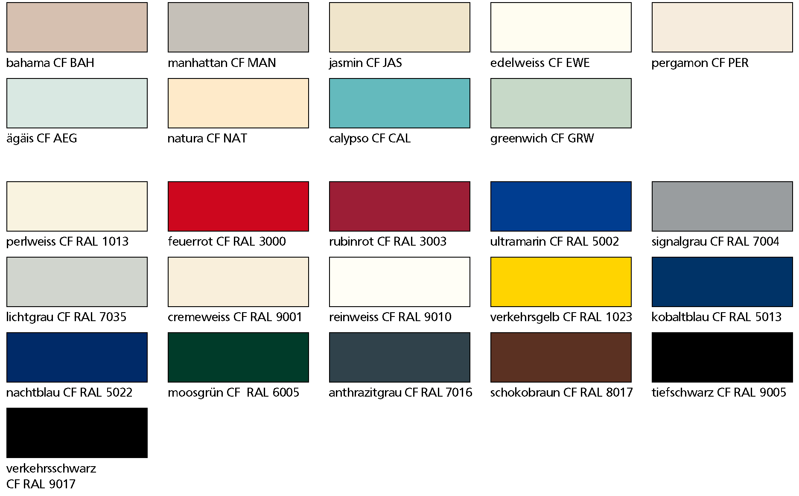

Категория 2

